Hoja1
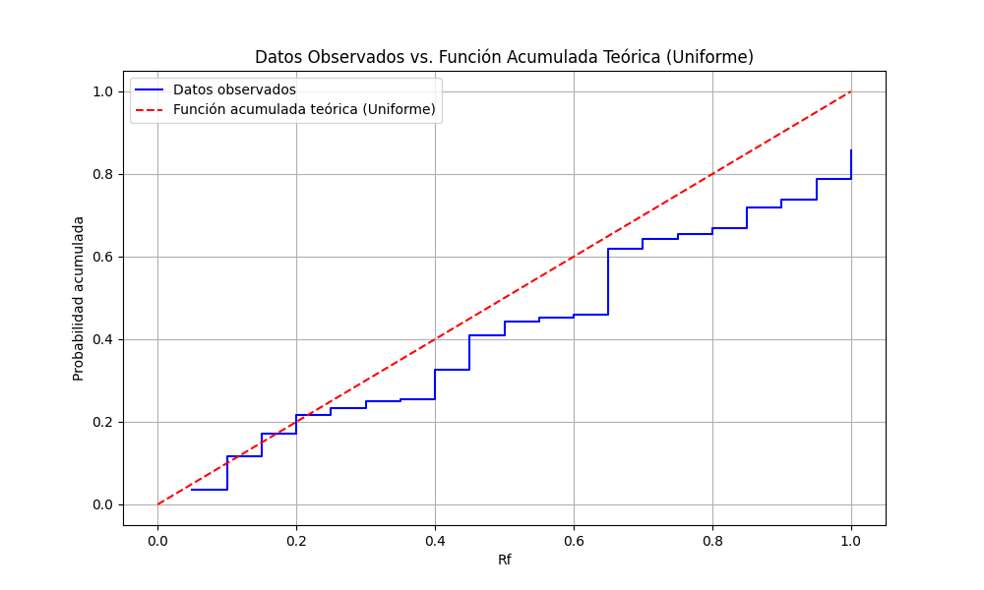
# Observaciones | # rand() | rand fijos (Rf) | i/n | D+ = i/N - Rf | (i-1)/N | D- = Rf - (i-1)/N
1 | 0.68660899967 | 0.035118750182 | 0.05 | 0.014881249818 | 0 | 0.035118750182
2 | 0.45767153084 | 0.11685501357 | 0.1 | -0.01685501357 | 0.05 | 0.06685501357
3 | 0.60667477057 | 0.17236505879 | 0.15 | -0.022365058793 | 0.1 | 0.072365058793
4 | 0.31577924212 | 0.21638824908 | 0.2 | -0.016388249082 | 0.15 | 0.066388249082
5 | 0.23550050232 | 0.23330610254 | 0.25 | 0.016693897461 | 0.2 | 0.033306102539
6 | 0.12460486394 | 0.2510698335 | 0.3 | 0.048930166497 | 0.25 | 0.0010698335029
7 | 0.71409704766 | 0.25451037275 | 0.35 | 0.095489627255 | 0.3 | -0.045489627255
8 | 0.11503495722 | 0.32534345895 | 0.4 | 0.074656541048 | 0.35 | -0.024656541048
9 | 0.92398133474 | 0.40926851197 | 0.45 | 0.04073148803 | 0.4 | 0.0092685119701
10 | 0.24970028644 | 0.4433942294 | 0.5 | 0.0566057706 | 0.45 | -0.0066057706004
11 | 0.38956454005 | 0.45162011911 | 0.55 | 0.098379880891 | 0.5 | -0.048379880891
12 | 0.15092982436 | 0.45941229523 | 0.6 | 0.14058770477 | 0.55 | -0.090587704773
13 | 0.27030488717 | 0.6199706674 | 0.65 | 0.030029332596 | 0.6 | 0.019970667404
14 | 0.11673160184 | 0.64363807119 | 0.7 | 0.05636192881 | 0.65 | -0.0063619288096
15 | 0.9601661379 | 0.65516959242 | 0.75 | 0.094830407581 | 0.7 | -0.044830407581
16 | 0.99498976968 | 0.66835448287 | 0.8 | 0.13164551713 | 0.75 | -0.081645517129
17 | 0.84973365147 | 0.72014796525 | 0.85 | 0.12985203475 | 0.8 | -0.079852034748
18 | 0.37171412913 | 0.73826760465 | 0.9 | 0.16173239535 | 0.85 | -0.11173239535
19 | 0.92503963245 | 0.78872354775 | 0.95 | 0.16127645225 | 0.9 | -0.11127645225
20 | 0.33109754979 | 0.85631556151 | 1 | 0.14368443849 | 0.95 | -0.09368443849
 |  |  |  | MAX |  | MAX
 |  |  |  | 0.16173239535 |  | 0.072365058793

Prueba hipotesis
HO | Se distribuye uniformemente |  |  | Valor critico | Alpha | N
H1 | No se distribuye uniformemente |  |  | 0.29498 | 0.05 | 20

 |  |  |  | Estadistico | 0.16173239535
Debido a que el estadistico de prueba es menor al valor critico se concluye aceptando a HO

